FOT-07-32XX
 |  | CENTRO INTEGRAL DE REHABILITACIÓN COLOMBIA-CIREC TOMA DE DESARTICULACIÓN DE RODILLA GESTIÓN DE PRODUCCIÓN |  |  |  |  |  |  | Código | FO-07-32

 |  |  |  |  |  |  |  |  | Versión | 1

 |  |  |  |  |  |  |  |  | Fecha de Emisión | 19-01-2012
NOMBRE DEL USUARIO |  |  |  |  |  |  |  |  | MASCULINO | FEMENINO

TÉCNICO A CARGO |  |  |  |  | USUARIO HISTORIA |  |  |  | ADULTO | NIÑO

NUMERO DE OP
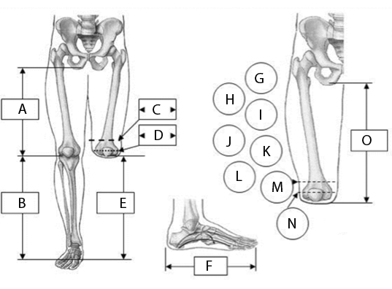 |  |  |  |  |  |  |  |  | MEDIDAS

 |  |  |  |  |  |  |  |  | A

 |  |  |  |  |  |  |  |  | B

 |  |  |  |  |  |  |  |  | C

 |  |  |  |  |  |  |  |  | D

 |  |  |  |  |  |  |  |  | E

 |  |  |  |  |  |  |  |  | F

 |  |  |  |  |  |  |  |  | G

 |  |  |  |  |  |  |  |  | H

 |  |  |  |  |  |  |  |  | I

 |  |  |  |  |  |  |  |  | J

 |  |  |  |  |  |  |  |  | K

 |  |  |  |  |  |  |  |  | L

 |  |  |  |  |  |  |  |  | M

 |  |  |  |  |  |  |  |  | N

 |  |  |  |  |  |  |  |  | O

FECHA DE INGRESO |  | FECHA DE MOLDE |  | FECHA DE PRUEBA |  | FECHA DE ENTREGA |  | FECHA DE CAMBIO

MOTIVO DE CAMBIO
MOTIVO DEL CAMBIO |  |  |  |  |  | OBSERVACIONES
Cambio de Volumen |  |  | Accidente
Cambio de volumen + otro |  |  | Falsa Info
Ruptura de Componente |  |  | Covertura
Problema de Alineación |  |  | Perdida/Robo
Grieta o Hueco en Socket |  |  | Crecimiento
DETERMINANTES |  | COBERTURA DEL PIE |  |  | COLOR DE PIE |  | CAUCASICO
PESO |  | Descalzo |  |  |  |  | OSCURO
ESTATURA |  | Chancleta |  |  | TALLA DE PIE
PIE No. |  | Abierto |  |  | TIPO DE PIE |  | DESCALZO
Alto Tacón |  | Cerrado |  |  |  |  | TIPO DE ZAPATO
TIPO DE SOCKET |  |  | TIPO DE SUSPENSIÓN |  |  | COSMETICA |  |  | ENDO SOCKET FLEXIBLE
CONVENCIONAL |  |  | CINTURÓN SILECIANO |  |  | EVA
CUADRILATERAL |  |  |  |  |  | NADA
ISQUION CONTENIDO |  |  |  |  |  | PP
CARACTERÍSTICAS DE LA RODILLA
MEDIANA
CHICA
INFORMACIÓN SOBRE LAS CARACTERISTICAS DEL MUÑÓN

LONGITUD DE LA AMPUTACIÓN |  | TERCIO DISTAL |  |  | FORMA |  |  | TEJIDO SUB-CUTANEO
 |  | TERCIO MEDIO |  |  | Cónica
 |  | TERCIO PRÓXIMAL |  |  | Cilíndrica |  |  | Grueso
CICATRIZ |  |  |  |  | Bulbosa |  |  | Leve
Curada |  |  |  |  | Ósea |  |  | Normal
Sensible |  |  |  |  | Edematosa |  |  | Redundante
Invaginada
Abierta
Adherente
PIEL
SENSIBLE | FRÍA | DECOLORADA | ABRASIÓN | DERMATITIS | HERIDAS ADHERENTES |  | SUDORACIÓN | CALLOSIDAD | FORÚNCULO | OTRA
CONDICIONES DEL CORTE EN LOS HUESOS |  |  |  | FÉMUR |  |  |  | MUSCULATURA DEL MUÑÓN
REDONDEADOS |  |  |  | LIMADO | PROM DISTAL | ANTERIOR PROM |  | Atrofia
FILOSOS |  |  |  |  |  |  |  | Normal
TOLERANCIA A LA PRESIÓN DISTAL |  |  | DOLOR
Nuela |  |  | LEVE | MODERADO | FUERTE | CONTINUO | HOMRIGUEO | SENSACIÓN PINZAMIENTO |  | ARDOR
Leve
Apoyo Distal |  |  | SENSACIÓN MIEMBRO FANTASMA
 |  |  | INTERMITENTE
ESTADO ARTICULAR
ESTABILIDAD |  |  | MOVILIDAD |  |  | DEFORMIDAD
MEDIO LATERAL |  |  | NORMAL |  |  | FLEXIÓN
ANTERO POSTERIOR |  |  | CONTRACTURA |  |  | EXTENSIÓN
 |  |  |  |  |  | ADUCCIÓN
 |  |  |  |  |  | ABDUCCIÓN
OBSERVACIONES

